Exercice à compléter
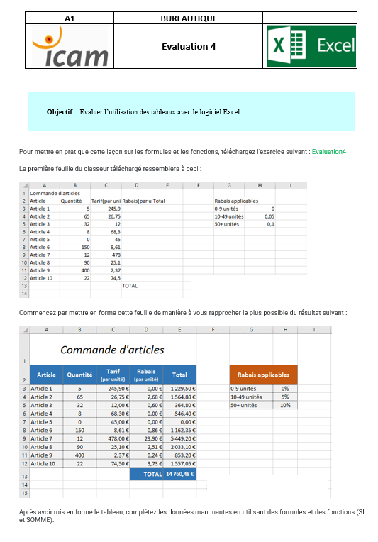
Commande d'articles |  |  |  |  |  |  |  | GROUPES 1 ET 2
Article | Quantité | Tarif (par unité) | Rabais (par unité) | Total | Rabais applicables
Article 1 | 5 | 245.90 € | - € | 1,229.50 € | 0-9 unités | 0%
Article 2 | 65 | 26.75 € | 2.68 € | 1,564.88 € | 10-49 unités | 5%
Article 3 | 32 | 12.00 € | 0.60 € | 364.80 € | 50+ unités | 10%
Article 4 | 8 | 68.30 € | - € | 546.40 €
Article 5 | 0 | 45.00 € | - € | - €
Article 6 | 150 | 8.61 € | 0.86 € | 1,162.35 €
Article 7 | 12 | 478.00 € | 23.90 € | 5,449.20 €
Article 8 | 90 | 25.10 € | 2.51 € | 2,033.10 €
Ici, je multiplie le tarif par la quantité, auquel je soustrais la multiplication du rabais par la quantité
Article 9 | 400 | 2.37 € | 0.24 € | 853.20 €
Article 10 | 22 | 74.50 € | 3.73 € | 1,557.05 €
 |  |  | TOTAL | 14,760.48 €

Ici j'utilise une fonction Somme pour faire le total

Avec le tableau à droite, je multiplie le % de rabais à appliquer par le tarif, pour avoir le rabais par unité
 |  |  | Calcul du % de rabais à appliquer par article
 |  |  | Article 1 | 0%
 |  |  | Article 2 | 10%
 |  |  | Article 3 | 5% | Pallier de rabais (aide au calcul du % à appliquer)
 |  |  | Article 4 | 0% | 9
 |  |  | Article 5 | 0% | 49
 |  |  | Article 6 | 10%
 |  |  | Article 7 | 5%
 |  |  | Article 8 | 10%
 |  |  | Article 9 | 10%
 |  |  | Article 10 | 5%

Ici, j'utilise la fonction SI. Je suis obligé de le faire en plusieurs étapes puisque cela semble ne pas vouloir fonctionner directement dans le rabais. J'utilise le tableau en dessous qui me permet de voir si la quantité est inférieure à ces palliers et en fonction de, j'applique le pourcentage

 |  |  |  |  |  |  | GROUPE 1ET 2

